採点用
 |  |  |  |  |  | 2018-05-31 | 所要時間 | 実績結果 | 点数 | 実績結果 | 達成率 | 採点 | 採点ポイント
CCテスト プロトタイプ
 |  |  |  | NAME： | Nguyen Van Trung
 |  |  |  |  |  |  | 28.8min | 20.0min | 100 | 18 | 18.0%
1 | 音読テスト |  |  |  |  |  | 4.1min | 5.1min | 15 | 4 | 26.7%
 | アナウンスや広告などの日本文を音読する問題です。 |  |  |  |  |  | 20sec | 20sec
 | 1問につき準備時間が30秒間与えられます。「読んでください。」と言われたら、 45秒間で音読してください。

 | （準備時間） |  |  |  |  |  | 30sec | 30sec |  |  |  |  | 分かりやすい発音とリズムで読めるか、がポイント
Q1 | インターネット広告とは、インターネットのウェブサイトやメールを使用し、 企業が製品やサービスのマーケティングの為に行う広告活動のことである。 携帯電話などのモバイル端末に表示する広告も含まれる。「ネット広告」と略されたり、 「オンライン広告」、「ウェブ広告」とも呼ばれる。 |  |  |  |  |  | 45sec | 62sec | 5 | 1 | 20.0% | 0 | 2 | 意味のまとまりごとに、正しく区切って読む
 |  |  |  |  |  |  |  |  |  |  |  | 1 | 1 | 意味上、重要な語を強く読む
 |  |  |  |  |  |  |  |  |  |  |  | 0 | 1 | 読み方を間違えずに発音できている
 |  |  |  |  |  |  |  |  |  |  |  | 0 | 1 | 制限時間内に答えられる

 | （準備時間） |  |  |  |  |  | 30sec | 30sec
Q2 | 国内の旅行スポットとして、常に上位にいる“沖縄”。そこには思わず息を飲むような 青く美しい海があり、癒しの絶景を目的として訪れる人が多いはず。 そんな沖縄には沢山の観光スポットがあります。どこを周ればいいか迷っている人に、 今回はなんと33もの観光スポットをご紹介していきます。 |  |  |  |  |  | 45sec | 55sec | 5 | 2 | 40.0% | 0 | 2 | 意味のまとまりごとに、正しく区切って読む
 |  |  |  |  |  |  |  |  |  |  |  | 1 | 1 | 意味上、重要な語を強く読む
 |  |  |  |  |  |  |  |  |  |  |  | 1 | 1 | 読み方を間違えずに発音できている
 |  |  |  |  |  |  |  |  |  |  |  | 0 | 1 | 制限時間内に答えられる

 | （準備時間） |  |  |  |  |  | 30sec | 30sec
Q3 | スーパーやコンビニには数多くのポテトチップスが棚に並んでいる。 製品の種類を増やすほど、顧客のニーズに応えられ、ビジネスは上手くいくように思える。 だが、同志社大学の加登豊教授は「日本企業では営業の業績評価が『利益』より『売上』で 行われている。このため『数打てば、当たるかもしれない』と考えてしまい、 利益に貢献しない製品が増えつづけている」と指摘する。 |  |  |  |  |  | 45sec | 79sec | 5 | 1 | 20.0% | 0 | 2 | 意味のまとまりごとに、正しく区切って読む
 |  |  |  |  |  |  |  |  |  |  |  | 1 | 1 | 意味上、重要な語を強く読む
 |  |  |  |  |  |  |  |  |  |  |  | 0 | 1 | 読み方を間違えずに発音できている
 |  |  |  |  |  |  |  |  |  |  |  | 0 | 1 | 制限時間内に答えられる

2 | 写真描写問題 |  |  |  |  |  | 2.8min | 1.3min | 16 | 1 | 6.3%
 | 写真を見て内容を描写する問題です。 |  |  |  |  |  | 20sec | 20sec
 | 写真が表示され、準備時間が30秒間あります。その後、「話してください。」と聞こえたら、45秒間で写真に表示されている状況をなるべく多く説明してください。

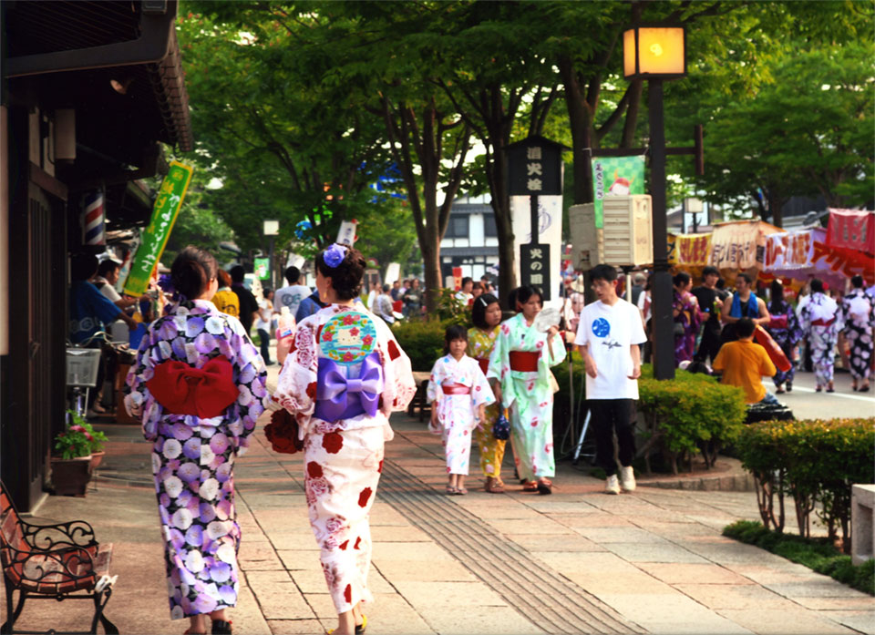
 |  |  |  |  |  |  |  |  |  |  |  |  | 適切な語彙・語句を使って写真の特徴を詳しく描写できるか、 適切な構文を使って分かりやすく説明できるか、がポイント
 | （準備時間） |  |  |  |  |  | 30sec | 30sec
Q４ |  |  |  |  |  |  | 45sec | sec | 8 | 0 | 0.0% |  | 1 | 日本語の構文（SOV/ SV）で文を作れる
 |  |  |  |  |  |  |  |  |  |  |  |  | 1 | 自分の感想ではなく、写真を描写している
 |  |  |  |  |  |  |  |  |  |  |  |  | 2 | 写真の特徴を装飾語などを使用して意味が伝わる文章で細かく描写している
 |  |  |  |  |  |  |  |  |  |  |  |  | 4 | 写真の特徴を描写している文を4つ以上作れる

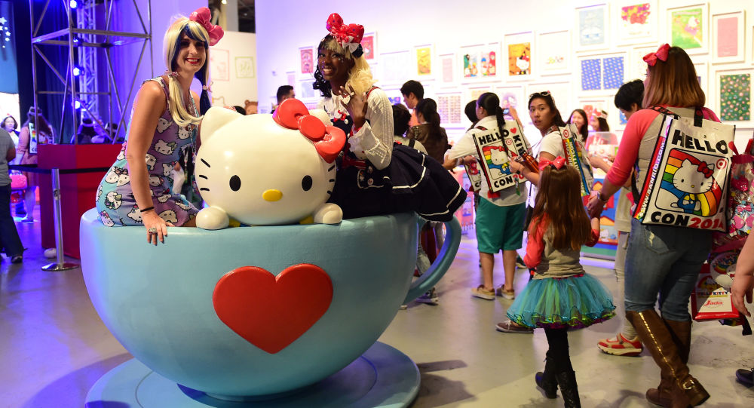
 | （準備時間） |  |  |  |  |  | 30sec | 30sec
Q5 |  |  |  |  |  |  | 45sec | sec | 8 | 1 | 12.5% |  | 1 | 日本語の構文（SOV/ SV）で文を作れる
 |  |  |  |  |  |  |  |  |  |  |  |  | 1 | 自分の感想ではなく、写真を描写している
 |  |  |  |  |  |  |  |  |  |  |  |  | 2 | 写真の特徴を装飾語などを使用して意味が伝わる文章で細かく描写している
 |  |  |  |  |  |  |  |  |  |  |  | 1 | 4 | 写真の特徴を描写している文を4つ以上作れる

3 | 応答テスト |  |  |  |  |  | 1.8min | 1.4min | 25 | 8 | 32.0%
 | 身近な話題についてのインタビューに答えるといった形式の問題です。 |  |  |  |  |  | 20sec | 20sec
 | これからお伝えする設問設定を聞いて、そのトピックに関する5つの短い質問に詳しく答えてください。解答時間は1～４問目は15秒間、５問目は30秒間です。

 | 【設問設定】 |  |  |  |  |  | 10sec | 10sec
 | あなたは、音楽に関する調査をしている人に、街頭インタビューを答えることになりました。（街頭＝まちなか）
 |  |  |  |  |  |  |  |  |  |  |  |  | 適切な言葉で、すばやく正確に答えられるかが問われる。質問に対して多くを答える必要はなく、疑問詞を理解して答えることがポイント

Q6 | あなたは、音楽の情報をどのように収集していますか？ |  |  |  |  |  | 15sec | sec | 5 | 0 | 0.0% |  | 1 | HOWの疑問詞を理解している
 |  |  |  |  |  |  |  |  |  |  |  |  | 1 | より詳しく説明している
 |  |  |  |  |  |  |  |  |  |  |  |  | 1 | 意味が伝わる構文で話している
 |  |  |  |  |  |  |  |  |  |  |  |  | 1 | 質問に対して的確な回答をしている
 |  |  |  |  |  |  |  |  |  |  |  |  | 1 | 制限時間内に答えられている

Q7 | あなたは、どんな種類の音楽を聴きますか？ |  |  |  |  |  | 15sec | 2sec | 5 | 0 | 0.0% |  | 1 | WHATの疑問詞を理解している
 |  |  |  |  |  |  |  |  |  |  |  |  | 1 | より詳しく説明している
 |  |  |  |  |  |  |  |  |  |  |  |  | 1 | 意味が伝わる構文で話している
 |  |  |  |  |  |  |  |  |  |  |  |  | 1 | 質問に対して的確な回答をしている
 |  |  |  |  |  |  |  |  |  |  |  |  | 1 | 制限時間内に答えられている

Q8 | あなたは、どんな時に音楽を聴きますか？ |  |  |  |  |  | 15sec | 15sec | 5 | 4 | 80.0% | 1 | 1 | WHENの疑問詞を理解している
 |  |  |  |  |  |  |  |  |  |  |  | 0 | 1 | より詳しく説明している
 |  |  |  |  |  |  |  |  |  |  |  | 1 | 1 | 意味が伝わる構文で話している
 |  |  |  |  |  |  |  |  |  |  |  | 1 | 1 | 質問に対して的確な回答をしている
 |  |  |  |  |  |  |  |  |  |  |  | 1 | 1 | 制限時間内に答えられている

Q9 | あなたは、音楽を聴くときはどこで聞きますか？ |  |  |  |  |  | 15sec | 5sec | 5 | 4 | 80.0% | 1 | 1 | WHEREの疑問詞を理解している
 |  |  |  |  |  |  |  |  |  |  |  | 0 | 1 | より詳しく説明している
 |  |  |  |  |  |  |  |  |  |  |  | 1 | 1 | 意味が伝わる構文で話している
 |  |  |  |  |  |  |  |  |  |  |  | 1 | 1 | 質問に対して的確な回答をしている
 |  |  |  |  |  |  |  |  |  |  |  | 1 | 1 | 制限時間内に答えられている

Q10 | あなたは、何故その種類の音楽が好きなんですか？ |  |  |  |  |  | 30sec | 30sec | 5 | 0 | 0.0% |  | 1 | WHYの疑問詞を理解している
 |  |  |  |  |  |  |  |  |  |  |  |  | 1 | より詳しく説明している
 |  |  |  |  |  |  |  |  |  |  |  |  | 1 | 意味が伝わる構文で話している
 |  |  |  |  |  |  |  |  |  |  |  |  | 1 | 質問に対して的確な回答をしている
4 | 資料応答テスト |  |  |  |  |  | 2.0min | 1.3min | 18 | 5 | 27.8% |  | 1 | 制限時間内に答えられている
 | 提示された資料について3つの設問に答える問題です。 |  |  |  |  |  | 20sec | 20sec
 | これから資料などの情報が表示されるので30秒間でよく確認しましょう。 その後、設問設定を伝えてから、あなたに質問をします。 1、2問目は15秒間、3問目は30秒間で解答してください。

 | 【設問設定】 |  |  |  |  |  | 10sec | 10sec
 | あなたは、これからお見せする資料に記載されているセミナーの担当者です。試験官がそのセミナーについていくつか質問をするので、的確にお答えください。

 | 【資料】
 | 事業の立ち上げと経営について |  |  |  |  |  | 30sec | 30sec
 | 日付 | 2018-05-27
 | 場所 | 六本木ヒルズ森タワー55階
 | セミナー | 9:00:00 | 「事業の資金調達」210号室 － 山田太郎（公認会計士）
 |  | 11:00:00 | 「事業を宣伝するには」312号室 － ワクワク出版社
 |  |  | または
 |  | 11:00:00 | 「収益計画」318号室 － 鈴木一郎、鳥羽一郎
 |  | 13:00:00 | ※昼食
 |  | 14:00:00 | 「販売技術についてのワークショップ」246号室 － 佐藤花子
 |  | 16:00:00 | 全体討論
 |  | 18:00:00 | 終了予定
 | 参加費 | 一般 | 3,000円
 |  | 会員 | 1,000円
 | ※昼食代は、「一般」の方は、500円。「会員」の方は、無料です。
 |  |  |  |  |  |  |  |  |  |  |  |  | シーンに応じた適切な表現を使って、すばやく正確に答えることがポイント
Q11 | セミナーは何時に始まって、何時に終わりますか？ |  |  |  |  |  | 15sec | 16sec | 6 | 5 | 83.3% | 1 | 2 | 開始時間と終了時間を理解している
 |  |  |  |  |  |  |  |  |  |  |  | 1 | 1 | 要点をまとめて発言できている
 |  |  |  |  |  |  |  |  |  |  |  | 1 | 1 | 意味が伝わる構文で話している
 |  |  |  |  |  |  |  |  |  |  |  | 1 | 1 | 質問に対して的確な回答をしている
 |  |  |  |  |  |  |  |  |  |  |  | 1 | 1 | 制限時間内に答えられている

Q12 | セミナーの参加費用の合計はいくらですか？ |  |  |  |  |  | 15sec | sec | 6 | 0 | 0.0% |  | 2 | 「一般」と「会員」の違いと、「昼食代」の2件を理解して伝えることができる
 |  |  |  |  |  |  |  |  |  |  |  |  | 1 | 要点をまとめて発言できている
 |  |  |  |  |  |  |  |  |  |  |  |  | 1 | 意味が伝わる構文で話している
 |  |  |  |  |  |  |  |  |  |  |  |  | 1 | 質問に対して的確な回答をしている
 |  |  |  |  |  |  |  |  |  |  |  |  | 1 | 制限時間内に答えられている

Q13 | 全部は参加できないので、昼食前までの内容を教えていただけますか？ |  |  |  |  |  | 30sec | sec | 6 | 0 | 0.0% |  | 2 | 日本語の言い回しを理解している
 |  |  |  |  |  |  |  |  |  |  |  |  | 1 | 要点をまとめて発言できている
 |  |  |  |  |  |  |  |  |  |  |  |  | 1 | 意味が伝わる構文で話している
 |  |  |  |  |  |  |  |  |  |  |  |  | 1 | 質問に対して的確な回答をしている
 |  |  |  |  |  |  |  |  |  |  |  |  | 1 | 制限時間内に答えられている

5 | 解決力テスト |  |  |  |  |  | 5.8min | 4.5min | 10 | 0 | 0.0%
 | 留守番電話のメッセージなどを聞き、問題点を明らかにしその解決策を提案する問題です。 |  |  |  |  |  | 25sec | 25sec
 | これから設問設定をお伝えします。その後に留守番電話のメッセージをお伝えします。 メッセージを聞いた後、どのような立場で解答すべきかを考えもらいます。準備時間は 30秒間です。「話してください。」と聞こえたら、180秒間で解答してください。

 | 【設問設定】
 | あなたは、銀行の顧客サポート担当者です。これからお伝えする留守番電話メッセージを 聞き、以下の２点を踏まえてお客様の問題を解決してください。 1つ目、何が問題になっているかを明確にお答えください。 2つ目、その問題に対しての解決案をお答えください。 |  |  |  |  |  | 30sec | 30sec

 | もしもし。山田太郎と言います。銀行のキャッシュカードのことで電話をしました。 今朝早くATMに行きましたが、銀行が閉まっている時間なので、ATMしかなくて。 とにかく、キャッシュカードを入れて、お金は引き出せたんですが、カードが機械から出てこなかったんです。確認票とお金だけが出てきて、カードは出てきませんでした。 今夜から旅行に行くので、カードがないと困るんです。今朝は早くから仕事へ行かなければならなかったので、銀行が開くまで待つ時間はありませんでした。私の職場まで電話をいただき、カードを返してもらうにはどうしたらいいか、教えてください。 今日は多忙なので早急に電話をください。カードがないと旅行に行けませんので。 連絡先は555-1234。山田太郎です。よろしくお願いします。 |  |  |  |  |  | 110sec | 110sec

 |  |  |  |  |  |  |  |  |  |  |  |  | 電話をかけている相手を踏まえ、それにふさわしいトーンで話しているか、 問題点や相手の要求を理解し、的を射た適切な解決策を示しているかがポイント

Q14 | 話してください。 |  |  |  |  |  | 180sec | 104sec | 10 | 0 | 0.0% |  | 2 | 問題点を明確に提示している
 |  |  |  |  |  |  |  |  |  |  |  |  | 2 | 問題点を的確に理解している
6 | 意見力テスト |  |  |  |  |  | 7.4min | 1.4min | 16 | 0 | 0.0% |  | 2 | 解決案を明確に提示している
 | あるテーマについて、自分の意見とその理由を述べる問題です。 |  |  |  |  |  | 25sec | 25sec |  |  |  |  | 2 | 解決案を的確に理解している
 | これから設問設定をお伝えします。その後、15秒間の準備時間があります。 「話してください。」と聞こえたら、問題に対する意見とその理由を180秒間で 述べてください。なるべく詳しく説明してください。 |  |  |  |  |  |  |  |  |  |  |  | 1 | 終始敬語で話している
 |  |  |  |  |  |  |  |  |  |  |  |  | 1 | サポート担当者として振舞っている

 | 【設問設定】
 | 収入は高くないけど、休暇が多くとれる仕事を好む人達がいます。あなたはその意見に対してどう思いますか？ |  |  |  |  |  | 30sec | 30sec
 |  |  |  |  |  |  |  |  |  |  |  |  | テーマを正しく理解し、自分の意見や立場（賛成・反対）を明らかにし、 その理由を例や説明を添えて、論理的に分かりやすく話すことがポイント

Q15 | あなたの意見とその理由を述べてください。 |  |  |  |  |  | 180sec | sec | 8 | 0 | 0.0% |  | 1 | 「賛成」、「反対」の意見を明確にしている
 |  |  |  |  |  |  |  |  |  |  |  |  | 1 | 自分の意見をスムーズに話している
 | 【設問設定】 |  |  |  |  |  |  |  |  |  |  |  | 1 | 意味が伝わる構文で話している
 | アンドロイドとiPHONEのどちらかの携帯を買おうとしている人がいます。 あなたはお店の店員さんです。あなたの思う考えをその人に伝えてください。 |  |  |  |  |  | 30sec | 30sec |  |  |  |  | 2 | 短文で説明しているのではなく、長文で詳しく説明をしている
 |  |  |  |  |  |  |  |  |  |  |  |  | 3 | 意見に対しての理由を明確に言えている

Q16 | あなたの意見とその理由を述べてください。 |  |  |  |  |  | 180sec | sec | 8 | 0 | 0.0% |  | 1 | 「賛成」、「反対」の意見を明確にしている
 |  |  |  |  |  |  |  |  |  |  |  |  | 1 | 自分の意見をスムーズに話している
 |  |  |  |  |  |  |  |  |  |  |  |  | 1 | 意味が伝わる構文で話している
 |  |  |  |  |  |  |  |  |  |  |  |  | 2 | 短文で説明しているのではなく、長文で詳しく説明をしている
 |  |  |  |  |  |  |  |  |  |  |  |  | 3 | 意見に対しての理由を明確に言えている

レーダー
2018-04-19
CCテスト プロトタイプ
Name

 |  |  |  |  |  |  |  |  |  |  |  |  |  |  |  |  |  |  |  |  |  |  |  |  | 合計 | 内容 | 目的
face pic |  |  |  |  | Total Score |  |  | CC Level |  |  |  |  |  |  |  |  |  |  |  |  |  |  |  | 音読テスト | 0% | 短い日本語の文章を音読する問題 | 発音やイントネーション、アクセントのチェック
 |  |  |  |  | 0 |  |  |  |  |  |  |  |  |  |  |  |  |  |  |  |  |  |  | 写真描写問題 | 0% | 1枚の写真を見て、内容を描写する問題 | 文法、語彙、一貫性をチェック
 |  |  |  |  |  |  |  |  |  |  |  |  |  |  |  |  |  |  |  |  |  |  |  | 応答テスト | 0% | インタビューや電話に応答する問題 | 内容の妥当性や、文章の完成度のチェック
0
CC 5
70
100
CC 1
 |  |  |  |  |  |  |  |  |  |  |  |  |  |  |  |  |  |  |  |  |  |  |  | 資料応答テスト | 0% | 資料の情報をもとに、応答する問題 | 情報を把握する力をチェック
CC 1
 |  |  |  |  |  |  |  |  |  |  |  |  |  |  |  |  |  |  |  |  |  |  |  | 解決力テスト | 0% | 問題発生のメッセージを聞き、それの解決策を答える問題 | 問題発生のメッセージを聞き取るリスニング力と、その問題の解決策を自分で考える力をチェック
CC 5
CC 4
CC 3
CC 2
 |  |  |  |  |  |  |  |  |  |  |  |  |  |  |  |  |  |  |  |  |  |  |  | 意見力テスト | 0% | 設問に対して、自分の意見を述べる問題 | 自分は反対なのか賛成なのか、またなぜそう思うのかを回答する力をチェック
音読テスト |  |  |  | 写真描写問題 |  |  | 応答テスト |  |  |  |  |  | 資料応答テスト |  |  |  | 解決力テスト |  | 意見力テスト |  |  | 合計
3問 | Q1 | Q2 | Q3 | 2門 | Q4 | Q5 | 5門 | Q6 | Q7 | Q8 | Q9 | Q10 | 3門 | Q11 | Q12 | Q13 | 1門 | Q14 | 2門 | Q15 | Q16
15 | 5 | 5 | 5 | 16 | 8 | 8 | 25 | 5 | 5 | 5 | 5 | 5 | 18 | 6 | 6 | 6 | 10 | 10 | 16 | 8 | 8 | 100 | ← | 模範解答の点数（理論値）
0 |  |  |  | 0 |  |  | 0 |  |  |  |  |  | 0 |  |  |  | 0 |  | 0 |  |  | 0 | ← | 実際の点数
0% | 0% | 0% | 0% | 0% | 0% | 0% | 0% | 0% | 0% | 0% | 0% | 0% | 0% | 0% | 0% | 0% | 0% | 0% | 0% | 0% | 0% | 0.0% | ← | 各テストの達成率

評価
【音読テスト】

【写真描写問題】

【応答テスト】

【資料応答テスト】

【解決力テスト】

【意見力テスト】

【総評】

レーダー(サンプル)
2018-04-19
CCテスト プロトタイプ
Name

 |  |  |  |  |  |  |  |  |  |  |  |  |  |  |  |  |  |  |  |  |  |  |  |  | 合計 | 内容 | 目的
face pic |  |  |  |  | Total Score |  |  | CC Level |  |  |  |  |  |  |  |  |  |  |  |  |  |  |  | 音読テスト | 80% | 短い日本語の文章を音読する問題 | 発音やイントネーション、アクセントのチェック
 |  |  |  |  | 86 |  |  | CC 2 |  |  |  |  |  |  |  |  |  |  |  |  |  |  |  | 写真描写問題 | 92% | 1枚の写真を見て、内容を描写する問題 | 文法、語彙、一貫性をチェック
 |  |  |  |  |  |  |  |  |  |  |  |  |  |  |  |  |  |  |  |  |  |  |  | 応答テスト | 100% | インタビューや電話に応答する問題 | 内容の妥当性や、文章の完成度のチェック
0
CC 5
86
100
CC 1
 |  |  |  |  |  |  |  |  |  |  |  |  |  |  |  |  |  |  |  |  |  |  |  | 資料応答テスト | 72% | 資料の情報をもとに、応答する問題 | 情報を把握する力をチェック
CC 1
 |  |  |  |  |  |  |  |  |  |  |  |  |  |  |  |  |  |  |  |  |  |  |  | 解決力テスト | 80% | 問題発生のメッセージを聞き、それの解決策を答える問題 | 問題発生のメッセージを聞き取るリスニング力と、その問題の解決策を自分で考える力をチェック
CC 5
CC 4
CC 3
CC 2
 |  |  |  |  |  |  |  |  |  |  |  |  |  |  |  |  |  |  |  |  |  |  |  | 意見力テスト | 85% | 設問に対して、自分の意見を述べる問題 | 自分は反対なのか賛成なのか、またなぜそう思うのかを回答する力をチェック
音読テスト |  |  |  | 写真描写問題 |  |  | 応答テスト |  |  |  |  |  | 資料応答テスト |  |  |  | 解決力テスト |  | 意見力テスト |  |  | 合計
3問 | Q1 | Q2 | Q3 | 2門 | Q4 | Q5 | 5門 | Q6 | Q7 | Q8 | Q9 | Q10 | 3門 | Q11 | Q12 | Q13 | 1門 | Q14 | 2門 | Q15 | Q16
15 | 5 | 5 | 5 | 12 | 6 | 6 | 25 | 5 | 5 | 5 | 5 | 5 | 18 | 6 | 6 | 6 | 10 | 10 | 20 | 10 | 10 | 100 | ← | 模範解答の点数（理論値）
12 | 4 | 4 | 4 | 11 | 5 | 6 | 25 | 5 | 5 | 5 | 5 | 5 | 13 | 6 | 4 | 3 | 8 | 8 | 17 | 8 | 9 | 86 | ← | 実際の点数
80% | 80% | 80% | 80% | 92% | 83% | 100% | 100% | 100% | 100% | 100% | 100% | 100% | 72% | 100% | 67% | 50% | 80% | 80% | 85% | 80% | 90% | 86.0% | ← | 各テストの達成率

評価
【音読テスト】
日本語の意味を理解しながら音読ができている。話すスピードも速い。しかし、話すリズムは少し途中で途切れることがある。
【写真描写問題】
主語と動詞などを理解している。長い文章を作って細かく描写することが出来る。語彙力も問題はない。
【応答テスト】
疑問詞を全て理解して回答出来ている。回答スピードも問題はない。
【資料応答テスト】
質問の内容をよく理解している。しかし、相手に伝えるときに少し要らない情報を混ぜて話してしまう傾向がみられる。
【解決力テスト】
何が”問題点”であるかをよく理解はしている。それを”解決”する提案に関してもよく述べていたが、言葉を並べているだけで本質的な解決案を提示することが難しいように見受けられた。
【意見力テスト】
自分の意見をしっかりと発言することができる。発言内容の理由は少し曖昧な部分もあるが、豊富な語彙力で十分な説明をすることが出来ていた。
【総評】
全体的にリスニング、及びスピーキングに関しては問題ないと思います。スピーキングに関しては、本人の語彙力は多く、文章を作る際も単調な言い方ではなく、日本人が話すような話し方で物事を説明できていた。また文法などに関しても問題はない。話すスピードも速いので日本人が聞いてもストレスなく会話ができると思います。自分の知識以外の単語などが会話に出た時も、しっかりと相手に質問ができて、それを理解できるぐらいの日本語能力の持ち主だと思います。ビジネス会話では十分なスキルを持っています。

